基金单位净值
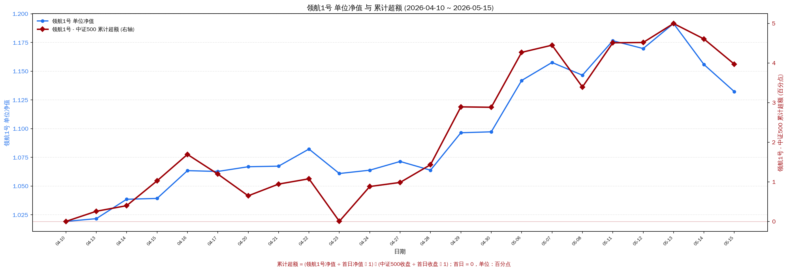
产品 | 2026-04-10 | 2026-04-13 | 2026-04-14 | 2026-04-15 | 2026-04-16 | 2026-04-17 | 2026-04-20 | 2026-04-21 | 2026-04-22 | 2026-04-23 | 2026-04-24 | 2026-04-27 | 2026-04-28 | 2026-04-29 | 2026-04-30 | 2026-05-06 | 2026-05-07 | 2026-05-08 | 2026-05-11 | 2026-05-12 | 2026-05-13 | 2026-05-14 | 2026-05-15
瑞享1号 | 1.0787 | 1.0788 | 1.0789 | 1.0789 | 1.0790 | 1.0790 | 1.0792 | 1.0792 | 1.0793 | 1.0793 | 1.0794 | 1.0795 | 1.0796 | 1.0796 | 1.0797 | 1.0800 | 1.0800 | 1.0801 | 1.0802 | 1.0803 | 1.0803 | 1.0804 | 1.0804
瑞享3号 | 0.6857 | 0.6851 | 0.6764 | 0.6684 | 0.6716 | 0.6693 | 0.7055 | 0.7404 | 0.7513 | 0.7218 | 0.7021 | 0.6941 | 0.6944 | 0.6775 | 0.7011 | 0.7101 | 0.7261 | 0.7307 | 0.7172 | 0.7144 | 0.7150 | 0.6882 | 0.6720
配置1号 | 1.0793 | 1.0807 | 1.0849 | 1.0852 | 1.0896 | 1.0909 | 1.0878 | 1.0863 | 1.0915 | 1.0844 | 1.0865 | 1.0883 | 1.0894 | 1.1011 | 1.1028 | 1.1096 | 1.1099 | 1.1045 | 1.1177 | 1.1181 | 1.1292 | 1.1144 | 1.1043
瑞臻1号 | 1.4020 | 1.4107 | 1.3913 | 1.3530 | 1.3487 | 1.3377 | 1.3825 | 1.4571 | 1.4461 | 1.4173 | 1.4026 | 1.3850 | 1.3759 | 1.3666 | 1.3741 | 1.3750 | 1.3673 | 1.3976 | 1.4010 | 1.3693 | 1.3709 | 1.3202 | 1.2846
鑫盛1号 | 1.1600 | 1.1607 | 1.1666 | 1.1679 | 1.1734 | 1.1742 | 1.1718 | 1.1704 | 1.1765 | 1.1689 | 1.1711 | 1.1730 | 1.1749 | 1.1877 | 1.1899 | 1.1994 | 1.2004 | 1.1941 | 1.2085 | 1.2098 | 1.2221 | 1.2044 | 1.1940
领航1号 | 1.0192 | 1.0216 | 1.0385 | 1.0392 | 1.0634 | 1.0627 | 1.0668 | 1.0673 | 1.0822 | 1.0609 | 1.0638 | 1.0714 | 1.0638 | 1.0964 | 1.0972 | 1.1419 | 1.1576 | 1.1465 | 1.1765 | 1.1697 | 1.1915 | 1.1558 | 1.1322
锐进1号 | 1.0076 | 1.0090 | 1.0115 | 1.0116 | 1.0138 | 1.0153 | 1.0121 | 1.0108 | 1.0139 | 1.0081 | 1.0103 | 1.0121 | 1.0142 | 1.0223 | 1.0243 | 1.0276 | 1.0267 | 1.0218 | 1.0323 | 1.0335 | 1.0421 | 1.0300 | 1.0231
沪深300 (收盘点位) | 4636.57 | 4646.15 | 4701.28 | 4685.25 | 4736.61 | 4728.67 | 4757.44 | 4768.00 | 4799.63 | 4786.33 | 4769.37 | 4770.95 | 4758.21 | 4810.35 | 4807.31 | 4877.09 | 4900.51 | 4871.91 | 4951.84 | 4948.05 | 4998.34 | 4914.60 | 4859.59
中证500 (收盘点位) | 7969.36 | 7967.70 | 8088.57 | 8044.08 | 8180.08 | 8214.19 | 8290.02 | 8270.33 | 8376.18 | 8295.21 | 8247.88 | 8299.05 | 8203.96 | 8342.42 | 8349.51 | 8588.44 | 8696.80 | 8694.17 | 8839.74 | 8785.98 | 8918.24 | 8670.16 | 8536.34
领航1号 - 中证500 累计超额

累计超额 = (领航1号净值 ÷ 首日净值 − 1) − (中证500收盘 ÷ 首日收盘 − 1)；首日 = 0，单位：百分点

